상품제안서
블루스톰 무선 빅 헤드 선풍기 | 상품코드: S42197

 |  |  |  |  |  |  | 02-713-8555 | www.synergygift.co.kr
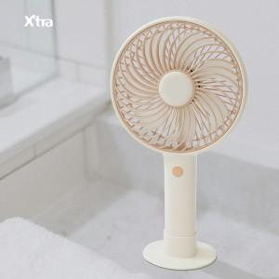 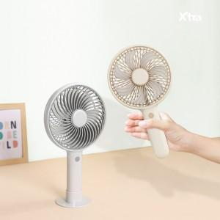 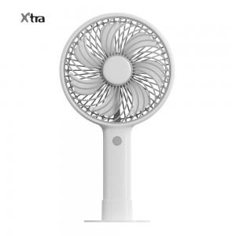

【상세/제작정보】 | 기본에 충실한 빅헤드 4인치 손선풍기

【인쇄/포장옵션】 | 실크, 레이저, 풀칼라 / 포장지포장

【공급단가】 | 수량 | 20~ | 100~ | 300~ | 500~ | 10,000~
*VAT별도 | 피치퍼프 | 13,000원 | 12,300원 | 11,700원 | 11,400원 | 11,200원
 | 블랑그레이 | 13,000원 | 12,300원 | 11,700원 | 11,400원 | 11,200원

【상품 URL】 | https://www.synergygift.co.kr:443/src/goods_detail.php?gdno=42197

